金額計算シート
■使い方
☆レコード金額試算ツール
・設定数の列に、SPIRAL WebToolsのDBに設定している情報を入力してください。
☆ファイルストレージ試算ツール
・「ファイルサイズ」の列に１ファイル当たり、ファイル型フィールドで許容するファイルサイズを1〜100の数値で
入力してください。 ・「１レコードあたりのファイル数」の列には１レコードあたり、そのファイルを何個登録をするか
数値を入力してください。

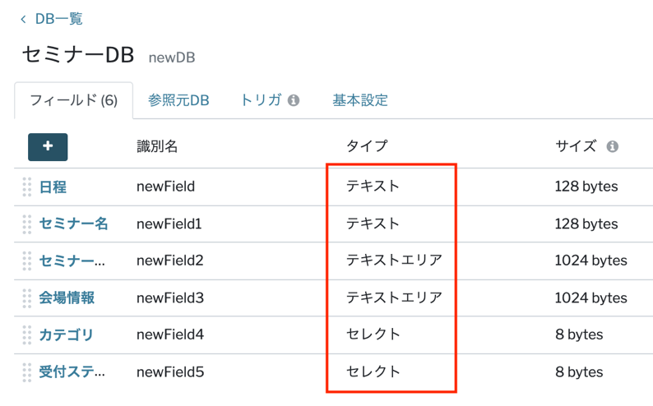
レコード金額試算ツール
フィールド名 |  | 容量 | 設定数 | 小計容量
テキスト | フィールド | 128 bytes |  | 0 | bytes
テキストエリア | フィールド | 1024 bytes |  | 0 | bytes
メールアドレス | フィールド | 256 bytes |  | 0 | bytes
セレクト | フィールド | 8 bytes |  | 0 | bytes
マルチセレクト | フィールド | 125 bytes |  | 0 | bytes
整数 | フィールド | 8 bytes |  | 0 | bytes
数値 | フィールド | 8 bytes |  | 0 | bytes
電話番号 | フィールド | 19 bytes |  | 0 | bytes
日時 | フィールド | 8 bytes |  | 0 | bytes
日付 | フィールド | 4 bytes |  | 0 | bytes
月日 | フィールド | 4 bytes |  | 0 | bytes
時刻 | フィールド | 8 bytes |  | 0 | bytes
パスワード | フィールド | 128bytes |  | 0 | bytes
参照 | フィールド | 8bytes |  | 0 | bytes
ユーザー | フィールド | 320bytes |  | 0 | bytes
１レコードあたりのストレージ |  | 合計（KB） | 0 | 0 | KB

スタンダードプラン |  | レコード容量 |  | 100 | MB |  |  | ※画面上の容量単位は「KB」「MB」で表示していますが、内部では2進数基準の「KiB（1,024Byte）」
月額費用 | ¥50,000 | 想定レコード数 |  |  | rec |  |  | 「MiB（1,024KiB）」で計算しています。
 |  |  |  |  |  |  |  | そのため、表示値と実際の計算結果にわずかな差異が生じる場合がありますが、動作上の問題はありません。
 | 必要 | レコード数 |  |  | rec
 | 想定 | レコードストレージ |  | 0.000 | MB
 |  | 追加月額費用 |  | ¥0
 |  | 合計月額費用 |  | ¥50,000

ファイルストレージ試算ツール
 |  | ファイルサイズ | １レコードあたりのファイル数 |  |  | 小計
1ファイルあたりのファイルサイズ (100MBまで） |  |  |  |  |  | 0 | MB

初期提供ストレージ | 10 | GB
想定ファイル数 |  | 個
想定レコード数 |  | rec

必要レコード数 |  | rec
想定ファイルストレージ | 0 | GB
超過ファイルストレージ | 0 | GB
追加月額費用 | ¥0

